企画書（例）
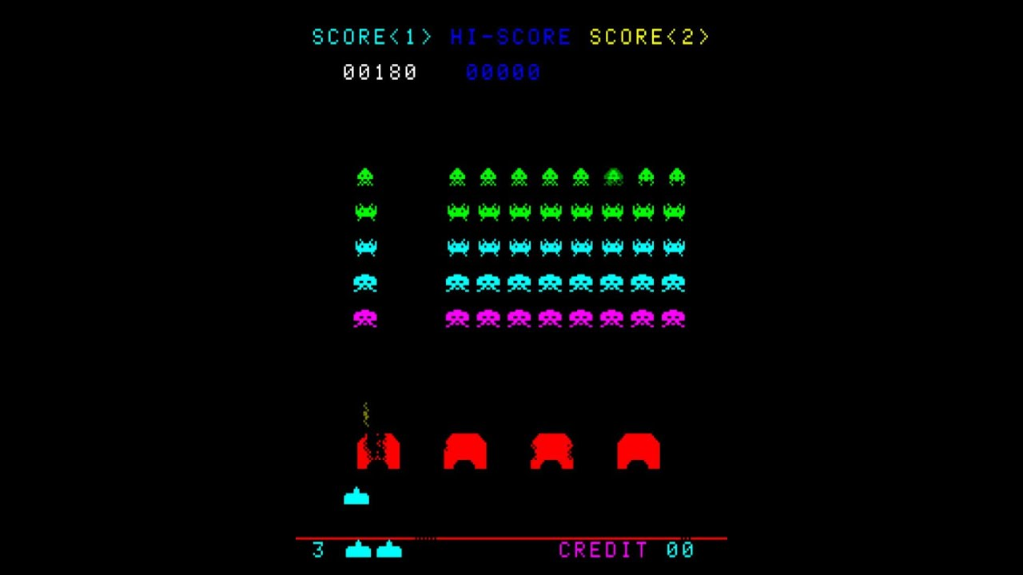
企画書（例）

ジャンル | ２Ｄ
 | シューティング

ゲーム概要 | 迫り来るインベーダーを攻撃して全滅せよ

 | １．押し寄せてくる、インベーダーの群団をビーム砲で攻撃してみんなを守れ
 | 敵は左へ移動し、左端に到達すると、一段接近して右へ移動する
 | 敵は右へ移動し、右端に到達すると、一段接近して左へ移動する
 | 敵の数が少なくなると、その分移動速度が速くなる
 | プレイヤーは左右に移動できる
 | プレイヤーはビームを発射できる、発射したビームが消滅するまで、次のビームは打てない

 | ２．インベーダーのビーム攻撃に当たるとビーム砲は破壊されてしまうぞ
 | 敵はビームを発射する
 | 敵のビームにあたるとプレイヤーは破壊される
 | プレイヤーは3機まで使用できる

 | ３．インベーダーに侵攻されたらゲームオーバー
 | 敵が画面の下に到達するとゲームオーバー
 | またプレイヤーを全機破壊されてもゲームオーバー

 | ４．突如現れるUFOを撃ち落とせ
 | UFOが画面上段右から現れ、画面左へ移動し消えていく
 | UFOにビームを当てると破壊できる

ゲームのポイント
 | １．弾は1発だけ、消えるまでプレイヤーは次の弾が発射できないので、外すと痛い
 | ２．インベーダーは左右に移動し、端に到達すると反転して前進するので、端を残すと進行が速い
 | ３．UFOを撃破すると高得点

ゲームイメージ

